格式说明
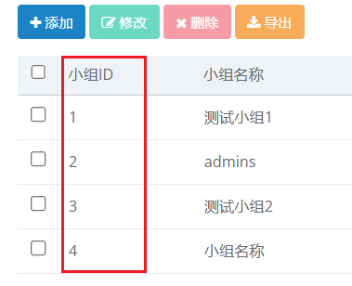
用户性别说明： - 1：男性 - 2：女性 角色说明： - 2：教师 - 3：学生 小组ID说明： 小组ID需要从小组管理中查询到对应的小组。如果角色选择的是教师（也就是2）那么小组ID必须留空。如果选择的是学生（也就是3）那么小组ID需要填写对应的小组

样例
用户姓名 | 邮箱 | 用户性别 | 工号/学号 | 角色 | 小组ID
张三 | zs@g1.top | 1 | 100001 | 2
张三123 | zss@g.top | 0 | 100002 | 3 | 3

